000
分公司 工程款支付证书
工程名称 |  | 新晃侗族自治县农村基础设施项目第一批项目（1标段） |  |  |  |  |  |  | ERP编号 | 7605 | 档案编号 | CD2017-068 |  |  |  |  |  |  |  |  |  |  |  |  | 中标
合同金额 |  | 5,585,473.98 |  |  | 中标日期 | 2017.6.27 | 已供 工程资料 |  |  |  | 责任单位 | 湖南甘晟轩13875837583 |  | CD2017-068 | 66 | 7605 | 新晃侗族自治县农村基础设施项目第一批项目（1标段） | 2017.6.27 | 5585473.98 | 江 山 | 150日历天 | 怀化市新晃 侗族自治县 | 湖南公司甘晟轩13875837583 | 杨长新13677442868
决算金额 |  |  |  |  | 竣工日期 |  |  |  |  |  | 责任人 | 杨长新13677442868 |  | CD2017-073 | 71 | 7684 | 新晃侗族自治县农村公路基础建设项目（第三批）第三标段 | 2017.7.4 | 7368396.92 | 施迎东 | 5个月 | 怀化市新晃 侗族自治县 | 湖南公司甘晟轩13875837583 | 杨长新13677442868
序号 | 工程款到账 |  |  | 周转金 | 工程收费结算（应收） |  |  |  | 工程费用收取 （已收） |  | 剩余可供分配金额
 | 日期 | 账户 | 金额 |  | 管理费1% | 项目费用 | 费用备注 | 合计 | 日期 | 金额 | 预留金额 | 可支付金额
1 | 2018-08-21 | 分公司 | 2,670,000.00 |  | 26,700.00 | 0.00 | 无其他费用，无税费 | 26,700.00 |  |  | 133,500.00 | 2,536,500.00 |  | 133500
 |  |  |  |  |  |  |  |  |  |  | 1%管理费,1%损失准备金，另3%暂扣

2 | 2020-01-15 | 分公司 |  | 90,000.00 | 0.00 | 0.00 | 无其他费用，无税费 | 0.00 |  |  | 1,800.00 | 88,200.00 | 怀化三实贸易有限公司 | 怀化三实贸易有限公司
 |  |  |  | 姚红兵个人转款 |  |  |  |  |  |  | 1%管理费,1%损失准备金，
 | 本次
3 | 2020-01-20 | 分公司 | 1,025,800.00 |  | 10,258.00 | 退上次个人转款，已扣的1%管理费,1%损失准备金，合计1800元； |  |  |  |  | -1,800.00 | 1,007,084.00
 |  |  |  |  |  | 0.00 | 无其他费用，无税费 | 10,258.00 |  |  | 20,516.00
 |  |  |  |  |  |  |  |  |  |  | 1%管理费,1%损失准备金， |  |  | 192000 | 103800

 |  |  |  |  |  |  |  |  |  | 损失准备金累计：36958元 |  |  | 73916 | 73916
合计 |  | - | 3,695,800.00 | 90,000.00 | 36,958.00 | 0.00 | - | 36,958.00 | - | 0.00 | 154,016.00 | 3,631,784.00 |  | 66.17%
本次结算 支付明细 |  | 应支付金额 |  |  | 1,007,084.00 |  |  |  | 实际支付金额 |  | 详见委托付款函 |  |  | 73916
 |  | 已支付金额 |  |  | 0.00 |  |  |  |  |  |  |  |  | 36958
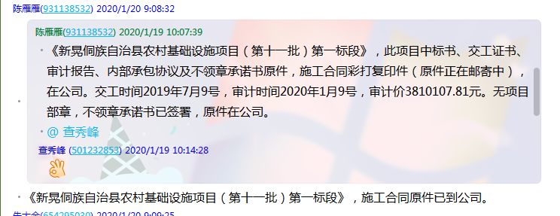

1
分公司 工程款支付证书
工程名称 |  | 新晃侗族自治县农村基础设施项目第一批项目（1标段） |  |  |  |  |  |  | ERP编号 | 7605 | 档案编号 | CD2017-068 |  |  |  |  |  |  |  |  |  |  |  |  |  | 中标
合同金额 |  | 5,585,473.98 |  |  | 中标日期 | 2017.6.27 | 已供 工程资料 | 中标书及施工合同原件，在公司。交工报告和审计报告均未下发。检测报告已出，扫描件合作人明日发过来。有项目部章一枚，于2020.3.31收回已销毁。 |  |  | 责任单位 | 湖南甘晟轩13875837583 |  |  | CD2017-068 | 66 | 7605 | 新晃侗族自治县农村基础设施项目第一批项目（1标段） | 2017.6.27 | 5585473.98 | 江 山 | 150日历天 | 怀化市新晃 侗族自治县 | 湖南公司甘晟轩13875837583 | 杨长新13677442868
决算金额 |  | 5,455,999.00 |  |  | 竣工日期 |  |  |  |  |  | 责任人 | 杨长新13677442868 |  |  | CD2017-073 | 71 | 7684 | 新晃侗族自治县农村公路基础建设项目（第三批）第三标段 | 2017.7.4 | 7368396.92 | 施迎东 | 5个月 | 怀化市新晃 侗族自治县 | 湖南公司甘晟轩13875837583 | 杨长新13677442868
序号 | 日期 | 账户 | 工程款到账 | 周转金到账 | 工程收费结算（应收） |  |  |  | 工程费用收取 （已收） |  | 剩余可供分配金额
 |  |  | 金额 | 金额 | 管理费？% | 项目费用 | 费用备注 | 合计 | 日期 | 金额 | 预留金额 | 可支付金额 | 周转金支付
1 | 2017-11-15 | 分公司 | 362,970.15 | 政府拨入税金 |  |  |  |  |  |  |  | 362,970.15 |  | 交税 | 18148.5075
 | 2017-12-19 |  |  |  |  |  |  |  |  |  |  | 200,000.00 |  | 杨长新
2 | 2017-12-27 | 分公司 | 2,540,000.00
3 | 2017-12-29 | 分公司 |  |  |  |  |  |  |  |  |  | 1,000,000.00 |  | 娄底市西部祥昇贸易有限公司
 | 2018-01-10 | 分公司 |  |  |  |  |  |  |  |  |  | 1,160,000.00 |  | 姚志敏

4 | 2018-02-12 | 分公司 | 1,000,000.00 |  |  |  |  |  |  |  |  | 1,000,000.00
5 | 2017-10-24 | 分公司 | 杨长新 | 200,000.00 |  |  |  |  |  |  |  |  | 200,000.00 | 怀化三实贸易有限公司 | 贵州茂鑫水泥有限责任公司 | 新晃县鱼市加油站
6 | 2017-10-25 | 分公司 | 吴桃辉 | 80,000.00 |  |  |  |  |  |  |  |  | 80,000.00 | 娄底市西部祥昇贸易有限公司
7 | 2017-11-17 | 分公司 | 吴桃辉 | 20,000.00 |  |  |  |  |  |  |  |  | 20,000.00 | 中国石化销售有限公司湖南怀化石油分公司
8 | 2017-11-24 | 分公司 | 吴桃辉 | 51,000.00 |  |  |  |  |  |  |  |  | 60,000.00 | 娄底市西部祥昇贸易有限公司
9 | 2018-03-12 | 分公司 | 王柳元 | 387,200.00 |  |  |  |  |  |  |  |  | 387,200.00 | 中国石化销售有限公司湖南衡阳石油分公司
10 | 2018-03-14 | 分公司 | 姚志敏 | 72,600.00 |  |  |  |  |  |  |  |  | 72,600.00 | 中国石化销售有限公司湖南衡阳石油分公司
 |  |  |  |  |  |  |  |  |  |  |  |  |  |  | -74400
 | 本次
11 | 2020-04-08 | 分公司 | 565,400.00 | -531,476.00 | 5% | 28,270.00 |  |  | 财务手续费 | 100.00 |  |  |  | 实际付款 | 4434446.15元
 |  |  |  |  |  |  |  |  | 财务手续费 | -100.00 | 5,654.00
 | 2021-02-09 |  | 823,900.00 |  | 5% | 41,195.00 |  |  |  |  | -5,654.00 | 788,359.00

 |  |  |  |  |  |  |  |  |  | 损失准备金累计： 元
合计 |  | - | 5,292,270.15 | 279,324.00 | 0.10 | 69,465.00 | - | 69,465.00 | - | 0.00 | 0.00 | 4,511,329.15 | 819,800.00 |  |  | 5,331,129.15 |  | 4576694.15
本次结算 支付明细 |  | 应支付金额 |  | 788,359.00 |  |  |  |  | 实际支付金额 |  | 详见委托付款函 |  | 94.75% |  |  | 5,051,805.15 |  | 4297370.15
 |  | 已支付金额 |  | 0.00 |  |  |  |  |  |  |  |  |  | -163,728.85 | -0.030008958946
 |  |  | 163,728.85 | 5,222,805.15 |  |  |  |  |  |  |  |  |  |  |  |  |  | 4263446.15

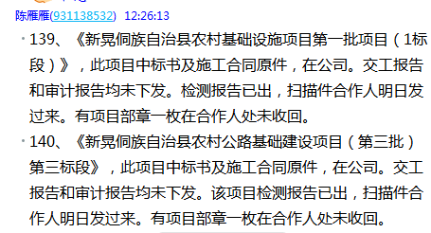
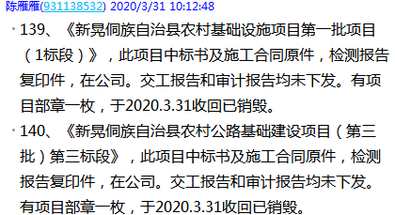
 |  |  |  |  |  |  |  |  |  |  |  |  |  | 4468370.15
 |  |  |  |  |  |  |  |  |  |  |  |  |  |  |  |  |  | 33924
 |  |  |  |  |  |  |  |  |  |  |  |  |  |  |  | 3722970.15

